Sheet1
西餐教学工具采买表

品名 | 规格 | 数量 | 单价（元） | 总价 | 备注 | 图片
不沾锅 | 24cm | 10 | 150 | 1500 |  | 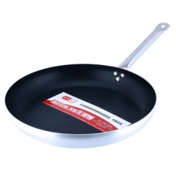
不锈钢煎锅 | 24cm | 10 | 150 | 1500 |  | 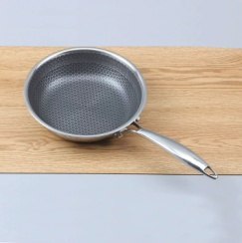
酱汁锅（小） | 小 | 20 | 30 | 600 |  | 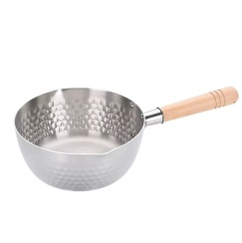
酱汁锅（中） | 中 | 20 | 35 | 700
酱汁锅（大） | 大 | 20 | 40 | 800
制冰机 | 40kg/天 | 1 | 4200 | 4200 |  | 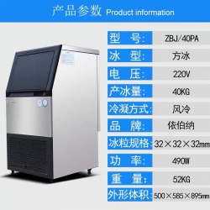
不锈钢料盒 | 六分之一（浅）6.5cm | 100 | 18 | 1800
不锈钢料盒 | 六分之一（深）10cm | 100 | 22 | 2200 |  | 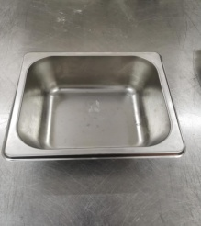
不锈钢料盒 | 四分之一（浅）6.5cm | 100 | 25 | 2500
不锈钢料盒 | 四分之一（深）10cm | 100 | 20 | 2000 |  | 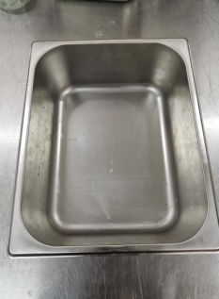
不锈钢料盒 | 三分之一（浅）6.5cm | 100 | 25 | 2500
不锈钢料盒 | 三分之一（深）10cm | 100 | 26 | 2500
不锈钢料盒 | 九分之一（浅）6.5cm | 100 | 15 | 1500
不锈钢料盒 | 九分之一（深）10cm | 100 | 18 | 1800
不锈钢料盒 | 二分之一（深）10cm | 100 | 30 | 3000
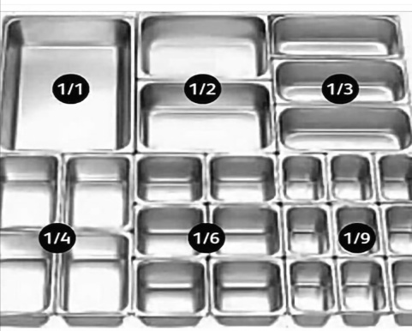
不锈钢料盒盖子 | 六分之一 | 60 | 10 | 600
不锈钢料盒盖子 | 四分之一 | 50 | 8 | 400
不锈钢料盒盖子 | 三分之一 | 60 | 10 | 600
不锈钢料盒盖子 | 九分之一 | 50 | 8 | 400
不锈钢料盒盖子 | 二分之一 | 50 | 12 | 600
 |  |  | 总计： | 27500

